蓄電池設備の特別措置に関する確認書
低圧様式
 |  |  |  | 年 月 日
関西電力送配電株式会社 |  |  | 御中
蓄電池設備の特別措置に関する確認書

本確認書の提出に 関する承諾事項
 |  | 1 本確認書の記載内容は、接続供給契約を締結する契約者である小売電気事業者の申出に基づくものであること。 2 本確認書記載事項に関する申込みは、関西電力送配電株式会社の承諾をもって決定することに同意すること。 3 前各号は、接続供給契約を締結する契約者である小売電気事業者に帰属すること。
需要者名および需要場所
需要者名（20文字以内）
需要場所（使用住所）

１．特別措置適用有無確認（以下事項を確認のうえチェックしてください）
① | 【特別措置の適用条件】 託送供給等約款 附則２（揚水発電設備等が設置された需要場所に接続供給を行なう場合の特別措置）の適用について

② | 託送供給等約款 附則２（揚水発電設備等が設置された需要場所に接続供給を行なう場合の特別措置）の適用について

２．区分計量器設置について確認事項（以下事項を確認のうえチェックしてください）
① | 区分計量器の設置について

② | ＜①で「省略可能」と回答いただいた方＞ 需要場所に設置される機器が蓄電池およびこれを維持するための付随設備のみの場合に省略が可能となります。 ※対象機器は以下の「【参考】蓄電池に付随する設備」をご参照ください。

【参考】蓄電池に付随する設備（蓄電所の維持管理に必要な設備）の例は以下のとおり。


３．本特別措置適用当初の蓄電池の充放電等に係る電気の損失率は |  |  |  | ％を希望
＜損失率の算定方法について（系統用蓄電池の場合）＞ 弊社では損失率(%)を原則、以下の根拠式にて協議させていただきますので、ご理解のほど、よろしくお願いいたします。 損失率(%)※＝１－（ＰＣＳ変換効率 × 蓄電池充放電効率 × ＰＣＳ変換効率） ×100 ※小数点第一位まで（第二位四捨五入） 損失率算定に必要となるＰＣＳ変換効率・蓄電池充放電効率については、仕様書やカタログ等で確認し、協議させていただきますので、上記効率が記載されている仕様書・カタログ等のご提出をお願いいたします。 また、算定諸元となる仕様書の内容を抜粋いただき、本確認書の「損失率算定諸元」シートに貼付をお願いいたします。
⇒ご申請いただく損失率の根拠式について、下記に記載ください。
根拠式：

その他の算定方法により協議をご希望される場合は、根拠式をお示しいただくとともに、式に用いた値の諸元となる資料提出をお願いいたします。

４．お申込み方法
インターネット低圧託送工事申込（たくそう君）より接続供給契約申込をお願いいたします。また、お申込時は以下「５．提出書類について」に記載された資料を添付の上、ご提出くださいますようお願いいたします。

５．提出書類について（確認書へ貼付いただいた諸元についても、元データの添付が必要となりますのでご留意ください）
・蓄電池設備の特別措置に関する確認書（本書） ・単線結線図 ・平面図（先方柱など受電位置を含む） ・蓄電池ＰＣＳ仕様書（蓄電池出力、変換効率の記載があるもの） ・蓄電池システム仕様書（充放電変換効率の記載があるもの） ・（低圧EMSの利用がある場合のみ）ＥＭＳによる蓄電所全体の消費電力管理に関する証明書（蓄電所内の消費電力を加味した充電制御を実施する場合） ・その他当社が必要と認める資料

損失率算定諸元
必要に応じてセルのサイズを調整ください。
貼り付けいただいた諸元の元データについても申込時に添付いただきますようよろしくお願いいたします。
損失率 | 0.0 | %の算定根拠となる仕様書（抜粋）を以下のとおり提出します。

▼PCS変換効率（％）
ＰＣＳと蓄電池の組み合わせにより、メーカーから蓄電システム全体の充放電変換効率もしくは損失率が証明されている場合は、内容の証明となる資料を左の欄へ貼り付けください。

 |  | ここに貼り付け

▼蓄電池充放電効率（％）

 |  |  | ここに貼り付け

【記載例】蓄電池設備の特別措置に関する確認書
低圧様式
記載例
 |  |  |  |  | 年 月 日
関西電力送配電株式会社 |  |  | 御中
蓄電池設備の特別措置に関する確認書

本確認書の提出に 関する承諾事項
 |  | 1 本確認書の記載内容は、接続供給契約を締結する契約者である小売電気事業者の申出に基づくものであること。 2 本確認書記載事項に係る申込みは、関西電力送配電株式会社の承諾をもって決定することに同意すること。 3 前各号は、接続供給契約を締結する契約者である小売電気事業者に帰属すること。
需要者名および需要場所
需要者名（20文字以内） |  | 関西電力送配電株式会社
需要場所（使用住所） |  | 大阪府北区中之島６丁目２番２７号

１．特別措置適用有無確認（以下事項を確認のうえチェックしてください）
① | 【特別措置の適用条件】 託送供給等約款 附則２（揚水発電設備等が設置された需要場所に接続供給を行なう場合の特別措置）の適用について

② | 託送供給等約款 附則２（揚水発電設備等が設置された需要場所に接続供給を行なう場合の特別措置）の適用について

２．区分計量器設置について確認事項（以下事項を確認のうえチェックしてください）
① | 区分計量器の設置について

② | ＜①で「省略可能」と回答いただいた方＞ 需要場所に設置される機器が蓄電池およびこれを維持するための付随設備のみの場合に省略が可能となります。 ※対象機器は以下の「【参考】蓄電池に付随する設備」をご参照ください。

【参考】蓄電池に付随する設備（蓄電所の維持管理に必要な設備）の例は以下のとおり。

３．本特別措置適用当初の蓄電池の充放電等に係る電気の損失率は |  |  |  | 8.0 | ％を希望
＜損失率の算定方法について（系統用蓄電池の場合）＞ 弊社では損失率(%)を原則、以下の根拠式にて協議させていただきますので、ご理解のほど、よろしくお願いいたします。 損失率(%)※＝１－（ＰＣＳ変換効率 × 蓄電池充放電効率 × ＰＣＳ変換効率） ×100 ※小数点第一位まで（第二位四捨五入） 損失率算定に必要となるＰＣＳ変換効率・蓄電池充放電効率については、仕様書やカタログ等で確認し、協議させていただきますので、上記効率が記載されている仕様書・カタログ等のご提出をお願いいたします。 また、算定諸元となる仕様書の内容を抜粋いただき、本確認書の「損失率算定諸元」シートに貼付をお願いいたします。
⇒ご申請いただく損失率の根拠式について、下記に記載ください。
根拠式： 1－(98.1％×96％×97.7％）＝7.99％ ≒ 8.0％

その他の算定方法により協議をご希望される場合は、根拠式をお示しいただくとともに、式に用いた値の諸元となる資料提出をお願いいたします。

４．お申込み方法
インターネット低圧託送工事申込（たくそう君）より接続供給契約申込をお願いいたします。また、お申込時は以下「５．提出書類について」に記載された資料を添付の上、ご提出くださいますようお願いいたします。

５．提出書類について（確認書へ貼付いただいた諸元についても、元データの添付が必要となりますのでご留意ください）
・蓄電池設備の特別措置に関する確認書（本書） ・単線結線図 ・平面図（先方柱など受電位置を含む） ・蓄電池ＰＣＳ仕様書（蓄電池出力、変換効率の記載があるもの） ・蓄電池システム仕様書（充放電変換効率の記載があるもの） ・（低圧EMSの利用がある場合のみ）ＥＭＳによる蓄電所全体の消費電力管理に関する証明書（蓄電所内の消費電力を加味した充電制御を実施する場合）

【記載例】損失率算定諸元
必要に応じてセルのサイズを調整ください。
貼り付けいただいた諸元の元データについても申込時に添付いただきますようよろしくお願いいたします。
損失率 | 8.0 | %の算定根拠となる仕様書（抜粋）を以下のとおり提出します。

▼PCS変換効率（％）
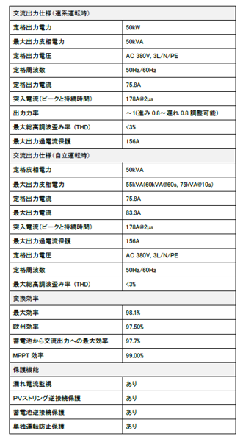
ＰＣＳと蓄電池の組み合わせにより、メーカーから蓄電システム全体の充放電変換効率もしくは損失率が証明されている場合は、内容の証明となる資料を左の欄へ貼り付けください。

 |  | ここに貼り付け

この場合
根拠式＝1－(98.1％×96％×97.7％）
＝7.99％ ≒ 8.0％
※小数点第一位まで（第二位四捨五入）

▼蓄電池充放電効率（％）
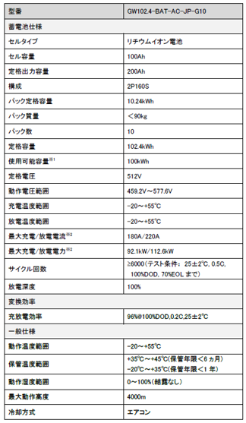

 |  |  | ここに貼り付け

